Sheet1
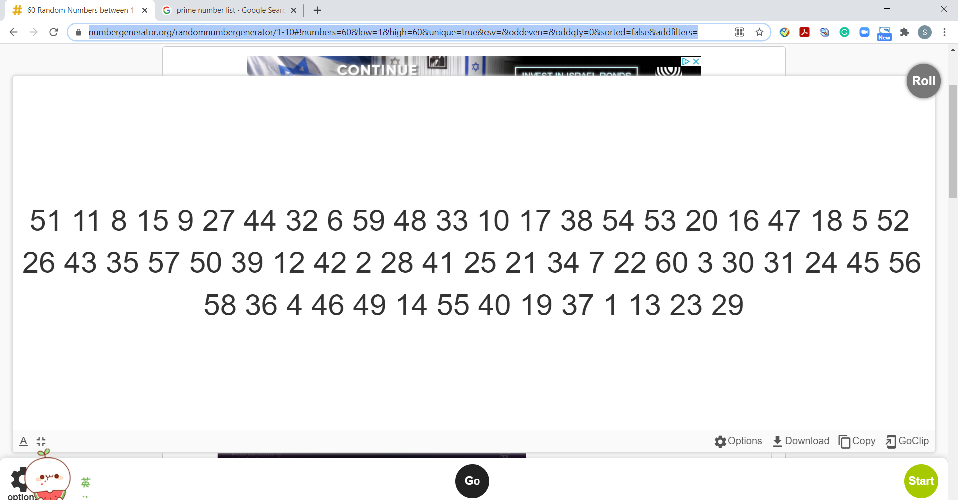
云焕丶 | 51 | https://numbergenerator.org/randomnumbergenerator/1-10#!numbers=60&low=1&high=60&unique=true&csv=&oddeven=&oddqty=0&sorted=false&addfilters=
安倾舞 | 11
月下清浅 | 8
小六 | 15
长欢 | 9
阿雾 | 27
殇七七 | 44
菜板子 | 32
羽秋 | 6
花开半夏 | 59
雁吟风 | 48
胧沢 | 33
桃沢馨馨子 | 10
胖胖芒芒 | 17
大豿吱 | 38
曦蔻诗莹 | 54
小鱼鱼仙 | 53
哒哒哒哒 | 20
蛋小淡 | 16
很懒 | 47
石头蛋蛋 | 18
彧白 | 5
食梦予秋 | 52
卿瑶瑶 | 26
性格极好 | 43
夏叨叨 | 35
雲谣 | 57
云花扬 | 50
葉寒 | 39
凤凰院凶真 | 12
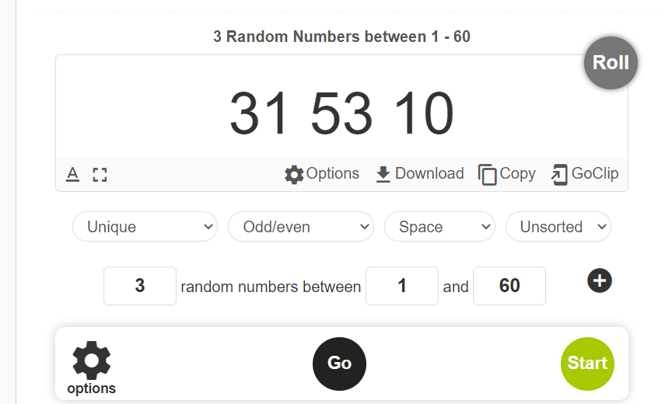
徐梦洁 | 42
红尘叹 | 2
花辛 | 28
宁梓 | 41
哒哒哒哒 | 25
喵小兔 | 21 |  | 三只幸运鹅
黄山毛峰 | 34
嗷呜 | 7
任無聲 | 22
霜染 | 60
梦也阑珊 | 3
绛霜 | 30
翩翩 | 31
苍翠之间 | 24
花户小兔 | 45
不要偷偷奶我 | 56
喵了个吟 | 58
姜云升 | 36
知忆 | 4
凉宫春日 | 46
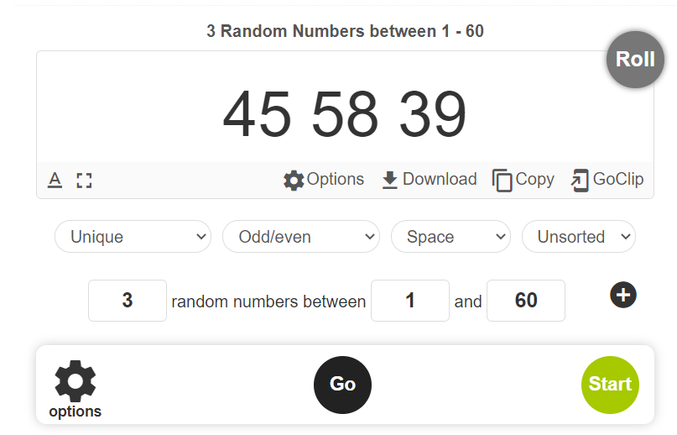
小野寺 | 49
星星要早睡 | 14 |  | 额外的三只
梦桜 | 55
停云 | 40
澹台喵 | 19
星星要早睡 | 37
渥太华歌神 | 1
啾鲁诺啾巴拿 | 13
知忆 | 23
小混熊 | 29

